充电板BOM
料号/规格 | 描述 | 位号 | 封装 | 数量 | 参考图片/备注 | 单价 | 总价
100nF (104) 10% 50V | 贴片电容 | C1, C16 | 0402_C | 2 |  | 0.07 | 0.14
680nF (684) 20% 16V | 贴片电容 | C2 | 0402_C | 1 |  | 0.08 | 0.08
C3216X5R1V226M160AC | 1206尺寸TDK MLCC 35V 22uF | C3, C5, C6, C10, C11, C13, C14, C22, C23, C30 | 1206C | 10 |  | 3.49 | 34.9
F25Z35V470M6x18 | 直插艾华固态电容，耐压35V容量470uF，尺寸D6.3x18 | C4, C24 | CAP_D6.3_L18.0_DIP_P2.54 | 2 | 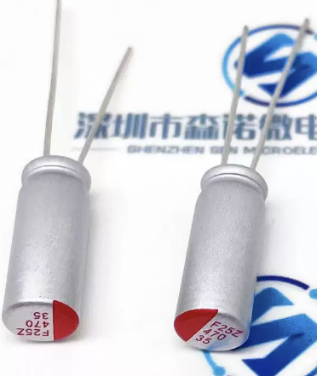 | 1 | 2
220nF (224) 10% 16V | 贴片电容 | C7, C9 | 0402_C | 2 |  | 0.08 | 0.16
470NF (474) 10% 50V | 贴片电容 | C8 | 0402_C | 1 |  | 0.08 | 0.08
PA25V470M6x12 | 直插固态电容，耐压25V容量470uF，尺寸D6.3x12 | C12 | CAP_D6.3_L12.0_DIP_P2.54 | 1 | 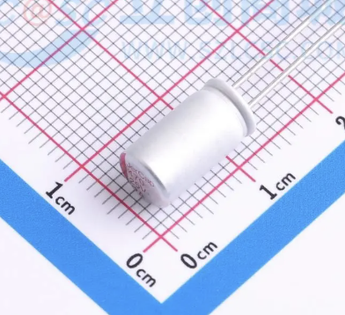 | 1.4 | 1.4
2.2uF (225) 10% 10V | 贴片电容 | C15 | 0402_C | 1 |  | 0.08 | 0.08
10uF (106) 20% 10V | 贴片电容 | C17, C18 | 0402_C | 2 |  | 0.08 | 0.16
100nF (104) 10% 16V | 贴片电容 | C19, C20 | 0402_C | 2 |  | 0.08 | 0.16
22nF (223) 10% 50V | 贴片电容 | C21 | 0402_C | 1 |  | 0.08 | 0.08
10pF (100) 5% 50V | 贴片电容 | C25 | 0402_C | 1 |  | 0.08 | 0.08
10pF ±5% 50V | 贴片电容 | C26, C27 | 0402_C | 2 |  | 0.08 | 0.16
B5819WS S4 | 二极管 | D1, D2, D3, D4, D12, D13 | SOD-323 | 6 |  | 0.183 | 1.098
NCD1615RG1 | 国星光电 0606(1615) 尺寸 双色LED 红色/翠绿 | D5 | LED-SMD_4P-L1.6-W1.5-TL-1 | 1 | 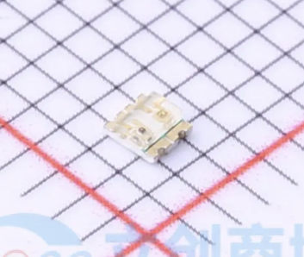 | 0.4 | 0.4
0603 LED | 0603尺寸发光二极管 | D6, D7, D8, D9 | 0603_LED_S1 | 4 | 这里的LED颜色没有要求，看自己喜好想怎么贴都可以 | 0.02 | 0.08
SMF28A | SOD123封装单向TVS二极管 28V反向截止电压 峰值脉冲电流4.4A@10/1000us | D10, D11 | SOD-123 | 2 |  | 0.94 | 1.88
BSMD2410C-2200T | 2410尺寸 20A 250V 一次性 慢速熔断陶瓷保险丝 | F1 | FUSE_L2.4_W1.0 | 1 |  | 0.67 | 0.67
EBMS100505A050 | 贴片磁珠 200mA 5R±25% 100MHz | FB1 | 0402_L | 1 |  | 0.03 | 0.03
TYPE-C-31-M-12 | 16Pin TypeC卧式贴片座子，韩国韩荣 | J1 | USB-C-SMD_KH-TYPE-C-16P | 1 |  | 1.05 | 1.05
FEXL0430A-1R0M | 长江微电一体成型电感，1.0uH±20% 14.6mΩ DCR 9.8A饱和电流 | L1 | IND_L4.10_W4.10_H3.0_2P | 1 |  | 4.32 | 4.32
CSBX1275-100M | 科达嘉电子扁线一体成型电感，13.8*12.8*7.3mm， 10uH 21.0A 8.77mΩ | L2 | CSBX1275 | 1 | 科达嘉不对C端零售。如果买不到，用EPC1265-100M-TK代替 | 5 | 5
0.5-8P CTSJ-H2.0 119 | FFC/FPC连接器 间距：0.5mm，P数：8P，卧贴， 抽屉式上接，厚度H2.0mm | P1 | FPC0.5 2H-WS-8P | 1 | 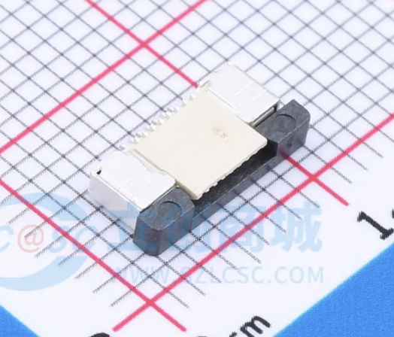 | 0.63 | 0.63
IAUCN04S7L028ATMA1 | 40V, N-Ch, 2.80mΩ max, Automotive MOSFET, SSO8(5x6), OptiMOS 7 | Q1, Q2, Q3, Q4 | IFX_SuperSO8_L6.0_W5.0 | 4 |  | 8.48 | 33.92
XPX4896RX | 双N沟道MOSFET, DFN3x3 40V 45A 7.2mΩ | Q5 | EDFN3x3 | 1 |  | 0.49 | 0.49
IAUZN04S7L012ATMA1 | OptiMOS 7 40V Logic Level Power MOSFET, 1.55mΩ @ 4.5V LL,S3O8(PDFN3333) Package | Q6 | DFN-8_L3.0-W3.0-P0.65-BL | 1 |  | 20 | 20
BSS84AKW | 单P沟道小信号MOSFET(场效应管) | Q8 | SC70-3 | 1 |  | 0.75 | 0.75
2N7002KW | 单N沟道MOSFET(场效应管) | Q13 | SC70-3 | 1 |  | 0.19 | 0.19
0.5Ω (R050) ±1% | 贴片电阻 | R1, R2, R6, R7 | 0603_R | 4 |  | 0.04 | 0.16
2.5mΩ (R0025) ±1% | 1206贴片合金检流电阻 2.5mΩ | R3 | 1206_R | 1 |  | 0.3 | 0.3
DNP | 0402贴片电阻预留位置(暂时空置不贴， 根据充电板状况选取阻值) | R4 | 0402_R | 1 |  | 0 | 0
51Ω (51R0) ±1% | 贴片电阻 | R5 | 0402_R | 1 |  | 0.03 | 0.03
10Ω (10R0) ±1% | 贴片电阻 | R8 | 0402_R | 1 |  | 0.03 | 0.03
27KΩ (2702) ±1% | 贴片电阻 | R9 | 0402_R | 1 |  | 0.03 | 0.03
9.1KΩ (9101) ±1% | 贴片电阻 | R10, R11 | 0402_R | 2 |  | 0.03 | 0.06
10KΩ (1002) ±1% | 贴片电阻 | R12, R16, R17, R25, R33 | 0402_R | 5 |  | 0.03 | 0.15
20KΩ (2002) ±1% | 贴片电阻 | R13, R14, R19, R32 | 0402_R | 4 |  | 0.03 | 0.12
47KΩ (4702) ±1% | 贴片电阻 | R15, R27 | 0402_R | 2 |  | 0.03 | 0.06
FRP2512F68R0TS | 高功率2512封装厚膜电阻 68Ω ±1% 2W (需要叠放焊接2PCS) | R18 | 2512 | 2 |  | 0.362 | 0.724
1KΩ (1001) ±1% | 贴片电阻 | R20 | 0402_R | 1 |  | 0.03 | 0.03
750Ω (7500) ±1% | 贴片电阻 | R21, R22, R23 | 0402_R | 3 |  | 0.03 | 0.09
160KΩ (1603) ±1% | 贴片电阻 | R24 | 0402_R | 1 |  | 0.03 | 0.03
22KΩ (2202) ±1% | 贴片电阻 | R26 | 0402_R | 1 |  | 0.03 | 0.03
8.45KΩ (8451) ±1% | 贴片电阻 | R28 | 0402_R | 1 |  | 0.03 | 0.03
5.1KΩ (5101) ±1% | 贴片电阻 | R29 | 0603_R | 1 |  | 0.03 | 0.03
5mΩ (R005) ±1% | 贴片合金检流电阻 | R30 | 1206_R | 1 |  | 0.30 | 0.3
4mΩ (R004) ±1% | 贴片合金检流电阻 | R31 | 1206_R | 1 |  | 0.30 | 0.3
1Ω (1R50) ±1% | 贴片电阻 | R34 | 0402_R | 1 |  | 0.03 | 0.03
1.5Ω (1R50) ±1% | 贴片电阻 | R36 | 0402_R | 1 |  | 0.03 | 0.03
4x4轻触 3.0mm高度 | 4x4mm锅仔片结构金属轻触开关 H3.0mm | S1 | SW-SMD_4P-L5.2-W5.2- P3.70-LS6.4 | 1 | 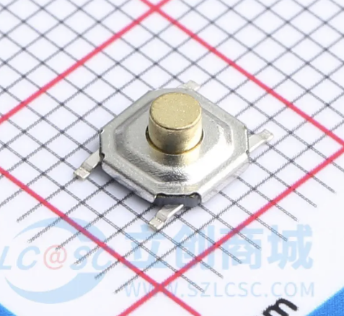 | 0.31 | 0.31
IP2366_BZ | 支持多种快充协议，最高140W功率的充放电管理SoC | U1 | QFN40-IP2366 | 1 |  | 7 | 7
LMV331IDCKR | 单路通用低电压比较器，2.7-5.5V，SC70-5封装 | U2 | SC70-5 | 1 | 这个地方建议用TI 原装进口，国产会变得不幸 | 2.5 | 2.5
TLP291(GB-TP,SE | DC输入 光电耦合隔离器 隔离电压(rms):3750V SOP-4封装 | U3 | TSOP-4_P1.27 | 1 |  | 0.72 | 0.72
充电板物料总价 |  |  |  |  |  | 123.082
充电板元器件总数 |  |  |  | 95

